Feuil1
Substrat | Goutte | Θ1 | Θ2 | Θmoyenne | Cos(Θmoyenne) |  | γsg | γsg moyenne | Partie dispersive γD | Partie polaire γ P | - Feuille de Lotus (à couper un bout et éventuellement coller sur un support)
Feuille de Lotus | H2O | 145.42 | 147.897 | 146.6585 |  |  |  |  |  |  | - Bout de tissu avec un nanocoating « sol-gel » hydrophobe
 | CH2I2 | 107.811 | 133.437 | 120.624 |  | irregolare |  |  |  |  | - Plaque en verre (à mesurer vierge et avec dépôt de suie)
 | Octanol | 0 | 0 | 0 |  |  |  |  |  |  | - Pièce en plexiglas
Bout de tissu avec un nanocoating « sol-gel » hydrophobe | H2O | 102.121 | 108.327 | 105.224
 | CH2I2 | 43.041 | 39.5 | 41.2705
 | Octanol | 62.569 | 58.963 | 60.766 |  |  |  |  |  |  | - Pièce en téflon
Plaque en verre | H2O | 35.093 | 34.221 | 34.657 |  |  |  |  |  |  | - Les échantillons revêtus avec une couche sol-gel (toujours test de la partie vierge et de la partie revêtue)
 | CH2I2 | 55.264 | 53.15 | 54.207
 | Octanol | 13.866 | 14.485 | 14.1755 |  |  |  |  |  |  |  | oléophile: octanol
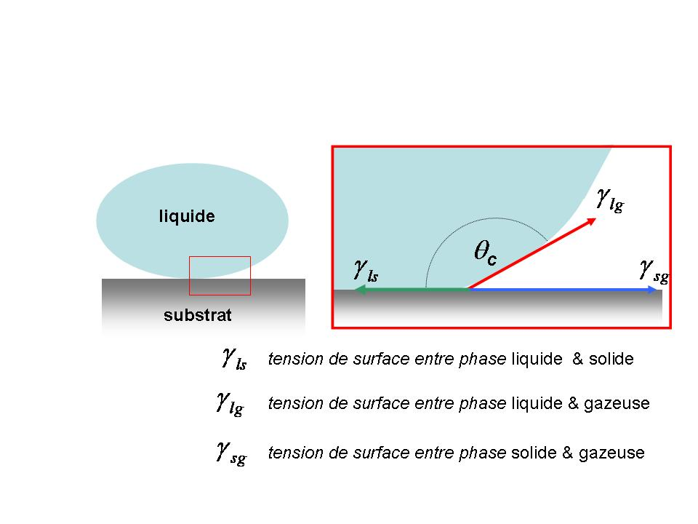
Plaque en verre + suie | H2O | 141.701 | 144.782 | 143.2415 |  |  |  |  |  |  |  | oléophobe: diiodométhane CH2I2
 | CH2I2 | 0 | 0 | 0
 | Octanol | 31.939 | 33 | 32.4695 |  |  |  |  | ectype |  |  | a) Classer les surfaces selon leur caractère hydrophile/hydrophobe et oléophile/oléphobe.
Plaque en verre + revêtement « anti-rain» 5 | H2O | 89.009 | 89.697 | 89.353 | 0.0113 | 72.8 | 18.613350951 | 20.47 | 2.92 |  |  | b) Calculer la tension superficielle critique pour les trois substrats suivants :
 | CH2I2 | 69.316 | 67.266 | 68.291 | 0.3699 | 50.8 | 23.832896339 |  |  |  |  | la pièce en téflon
 | Octanol | 30.579 | 27.526 | 29.0525 | 0.8742 | 21.6 | 18.967674652 |  |  |  |  | lame en verre revêtue avec une couche « anti-pluie »
Plaque en verre + revêtement « anti-rain» 100 | H2O | 89.397 | 90.279 | 89.838 | 0.002827 | 72.8 | 18.303063936 | 19.53 |  |  |  | pièce métallique avec le revêtement « anti-fingerprint ».
 | CH2I2 | 77.607 | 65.932 | 71.7695 | 0.3128 | 50.8 | 21.889089551 |  |  |  |  | c) mettre dans un graphique les cosinus des angles de contact mesurés en fonction de la tension superficielle
 | Octanol | 32.144 | 32.391 | 32.2675 | 0.8456 | 21.6 | 18.392990907 |  | 2.04 |  |  | mouillage complet ou
Plaque en verre + revêtement « antifog» 5 | H2O | 33.246 | 30.658 | 31.952 |  |  |  |  |  |  |  | Tensions superficielles des liquides:
 | CH2I2 | 41.777 | 42.087 | 41.932
 | Octanol | 19.152 | 23.896 | 21.524
Plaque en verre + revêtement « antifog» 100 | H2O | 13.801 | 15.781 | 14.791
 | CH2I2 | 27.48 | 26.581 | 27.0305
 | Octanol | 12.724 | 16.658 | 14.691 |  |  |  |  |  |  |  | d) calculer la tension superficielle GAMMAsg pour les mêmes trois substrats en prenant à chaque fois en compte les mesures avec les trois liquides.
Pièce métallique avec le revêtement « anti-fingerprint » 5 | H2O | 90.356 | 88.031 | 89.1935 | 0.0141 | 72.8 | 18.715958245 | 17.93
 | CH2I2 | 73.32 | 76.675 | 74.9975 | 0.2589 | 50.8 | 20.126090037
 | Octanol | 47.045 | 49.747 | 48.396 | 0.6640 | 21.6 | 14.951650534 |  | 2.67
Pièce métallique avec le revêtement « anti-fingerprint » 100 | H2O | 92.222 | 90.012 | 91.117 | -0.0195 | 72.8 | 17.497331378 | 18.58
 | CH2I2 | 75.58 | 67.906 | 71.743 | 0.3133 | 50.8 | 21.90373974
 | Octanol | 42.38 | 42.117 | 42.2485 | 0.7402 | 21.6 | 16.353470134 |  | 2.93
Pièce en plexiglas | H2O | 65.925 | 63.817 | 64.871
 | CH2I2 | 25.778 | 23.199 | 24.4885 |  |  |  |  |  |  |  | e)En utilisant les angles de contact avec du téflon calculer la partie polaire et dispersive de la tension superficielle des trois liquides (voir exercice 2, série 1).
 | Octanol | 13.443 | 11.07 | 12.2565 |  |  |  |  |  |  |  | f) expliquer (en se servant des aspects traités en cours) ce qui se cache chimiquement derrière ces couches.
Pièce en téflon | H2O | 105.271 | 101.826 | 103.5485 | -0.2343 | 72.8 | 10.671477534 | 16.149054768 | 43.160198025 | 29.639801975
 | CH2I2 | 73.06 | 75.892 | 74.476 | 0.2676 | 50.8 | 20.40783616 |  | 57.595448718 | -6.7954487182
 | Octanol | 39.288 | 35.704 | 37.496 | 0.7934 | 21.6 | 17.36785061 |  | 20.841420732 | 0.75857926801
Pièce métallique | H2O | 80.452 | 78.839 | 79.6455
 | CH2I2 | 52.255 | 50.271 | 51.263 |  |  |  |  | ectype teflon
 | Octanol | 22.216 | 23.141 | 22.6785 |  |  |  |  | 4.98

 |  |  |  |  |  |  |  |  |  |  | Pente | ordonne
 |  |  |  |  |  |  |  |  |  |  | -0.019961811823 | 1.2417415118
$γD=$ $\frac{γ2Cos(Θmoyenne)2}{72}$

 |  |  |  |  |  |  |  |  |  | y = -0.02x + 1.2417 | 12.110198911 | tensione sup critica
 |  |  |  |  |  |  |  |  |  | teflon

 |  |  |  |  |  |  |  |  |  |  |  |  | Selon la théorie d’Owens/Wendt la tension superificielle totale g est la somme de deux contributions : une contribution polaire g P et une contribution dispersive g D . La partie « polaire » est due aux dipôles électriques permanents de la substance et la partie dispersive est due aux forces Van-der-Waals (fluctuations des dipôles) avec
 |  |  |  |  |  |  |  |  |  |  |  |  | tourner svp. !

 |  |  |  |  |  |  |  |  |  |  |  |  | Afin de déterminer la partie polaire et dispersive d’un liquide il faut connaître la tension superficielle totale g et effectuer un test d’angle de contact normé sur du téflon (substrat apolaire). La partie dispersive du liquide vaut :

 |  |  |  |  |  |  |  |  |  |  |  |  | Où qPTFE est l’angle de contact du liquide en question par rapport au téflon.

 |  |  |  |  |  |  |  |  |  |  |  |  | Pour les liquides suivants on mesure les angles de contact par rapport au téflon suivant :
 |  |  |  |  |  |  |  |  |  |  |  |  | substance | Angle de contact qPTFE | Tension superficielle g | Partie dispersive g D | Partie polaire g P
 |  |  |  |  |  |  |  |  |  |  |  |  | n-octane | 33 | 21.3 mN/m
 |  |  |  |  |  |  |  |  |  |  |  |  | toluene | 58.2 | 28.4 mN/m
 |  |  |  |  |  |  |  |  |  |  |  |  | diiodométhane | 79.02 | 50.8 mN/m
 |  |  |  |  |  |  |  |  |  |  | Pente 5 | ordonne 5 | formamide | 107.2 | 57 mN/m
 |  |  |  |  |  |  |  |  |  |  | -0.016875321887 | 1.2352188629 | eau | 113.7 | 72.8 mN/m

 |  |  |  |  |  |  |  |  |  | y = -0.0169x + 1.2352 | 13.938629705

 |  |  |  |  |  |  |  |  |  |  | pente 100 | ordonne 100
 |  |  |  |  |  |  |  |  |  |  | -0.016554488514 | 1.1883148431

 |  |  |  |  |  |  |  |  |  | y = -0.0166x + 1.1883 | 11.375455239

 |  |  |  |  |  |  |  |  |  |  | Pente 5 | ordonne 5
 |  |  |  |  |  |  |  |  | finer print | y = -0.0128x + 0.9297 | -0.012756116375 | 0.92970110727

 |  |  |  |  |  |  |  |  |  |  | -5.5109949345

 |  |  |  |  |  |  |  |  |  |  | pente 100 | ordonne 100
 |  |  |  |  |  |  |  |  |  |  | -0.014826962942 | 1.0622988293

 |  |  |  |  |  |  |  |  |  | y = -0.0148x + 1.0623 | 4.2017255667

